对账发票申请
欧陆对账单-Recall
客户 | 下单时间 | 客户联系人 | 单据编号 | 客户PO号 | 睿颢合同号 | 客户款号 | 使用于 | 品名 | 数量(片） | 单价(RMB) | 金额(RMB) | 备注1 | 备注2
欧陆 | 2025-12-09 | Summer | S25120688 | 19780 | ROLZH028 法克曼 | 8204/759/700/99 |  | 14标RFID贴纸45*35mm不可移 ZHRFS24014 | 1600 | 0.47 | 752
TOTAL1 |  |  |  |  |  |  |  |  | 1600 |  | 752
发票通知单
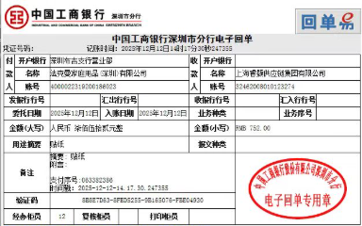
编号 （发票张数） | 申请日期 | 客户 | 开票抬头 （请填写全名） | 货物或应 税劳名称（比如吊粒，吊牌等，大致写一下就可以） | 规格型号 （如果不需要注明的请写“无”） | 单位 | 数量 | 金额 （一张发票的总金额） | 备注
1 |  | 欧陆 | 法克曼家庭用品（深圳）有限公司 | 贴纸，吊牌 | 无 | pcs | 1600 | ￥752.00

